상품제안서
춘식이 A5노트 3P+볼펜 세트 | 상품코드: F29377

 |  |  |  |  |  |  | 02-412-0044 | www.easy1.co.kr
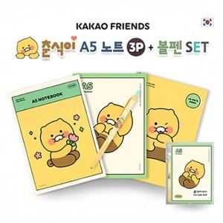

【상세/제작정보】 | 기본수량 미만 인쇄시 비용 추가. 기본수량 100세트 이상 주문 시 칼라 라벨스티커 또는 볼펜 실크인쇄(택1) 포함

【인쇄/포장옵션】 | 실크, 스티커 / OPP(비닐)

【공급단가】 | 수량 | 100~ | 300~ | 500~ | 1,000~ | 3,000~
*VAT별도 | 단가 | 4,560원 | 4,480원 | 4,370원 | 4,290원 | 4,180원

【상품 URL】 | http://www.easy1.co.kr/src/goods_detail.php?gdno=29377

